Tabla de Motores
Motores (Servo) | Cuanto cuesta MXN | Especificaciones | Modificar un servo para que gire a 360
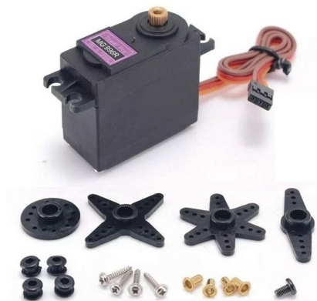 Servomotor Tower Pro MG996R – Giro Continuo | 130$ | Grados: 360 | https://www.youtube.com/watch?v=mRO0wfSQ6jw
 |  | Voltaje de operación: 4.8 a 7.2 [V]
 |  | Torque detenido: 13 kg/cm (4.8 V), 15 kg/cm (6.0 V).
 |  | Ángulo de rotación: 360º, continua
 |  | Peso: 55 g
 |  | Largo 40.7 mm, ancho 19.7 mm, altura 42.9 mm aprox.
 |  | Velocidad de Operación 0.17 s/60º (4.8 V), 0.14 s/60º (6 V) - 59 y 71 RPM
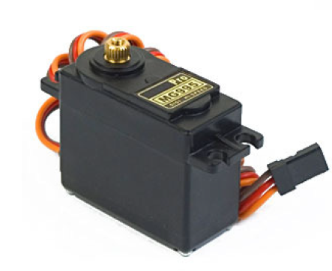 Servomotor Tower Pro MG995 | 125$ | Voltaje de operación: 4.8 V a 7.2 V
 |  | Torque: 8.5 kgf·cm (4.8 V ), 10 kgf·cm (6 V)

 |  | Velocidad: 0.2 s/60º (4.8 V), 0.16 s/60º (6 V)
 |  | Peso 55 g
 |  | Dimensiones: 40.7 x 19.7 x 42.9 mm approx.
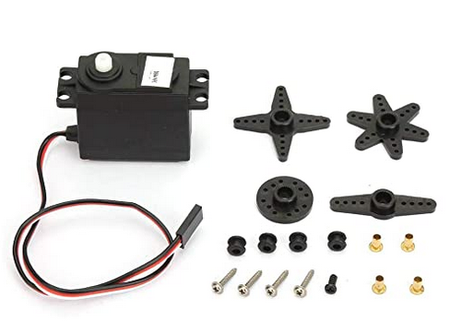 DS04-NFC Motor Servo | 210$ | Grados: 360
 |  | Voltaje de operación: 4.8 a 6 [V
 |  | Torque: 5.5 kg/cm (54 Ncm) (en 4,8 V).
 |  | Peso 38 g
 |  | Velocidad: 0,22 sec/60° ≈ 45 rpm (at 4,8 V).
 |  | Dimensiones: 54.2 x 20.2 x 39.4 mm
Motor DC | Cuanto cuesta MXN | Especificaciones
Motorreductor Amarillo Recto | 40 - 35 $ | RPM 170
 |  | Voltaje de Operación: 3V~12VDC
 |  | Torque máximo: 800 g/cm - 4.5 kg/cm
 |  | Peso: 27 gramos
 |  | Dimensiones: 7.0cm x 3.6cm x 2.2cm
Motor Paso-Paso | Precio | Especificaciones
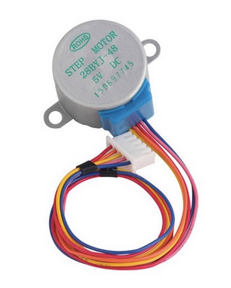 Motor a Pasos 28BYJ-48 (5V) | $35.00 | Voltaje: 5 V
 |  | Ángulo de paso: 5.625 x 1/64. y 30 RPM aprox
 |  | Torque >34.3 mN·m - 0.35 kgf*cm
 |  | Dimensiones: 31 * 27 * 19 mm
 |  | Peso: 35g
Motor a Pasos NEMA 17 | 253$ | Voltaje: 4 V
 |  | Pasos por vuelta: 200 (1,8º/paso) - 60 RPM
 |  | Torque: 3.2 kg/cm
 |  | Peso: 350 gramos
 |  | Tamaño: 42.3×48mm

